Sheet1
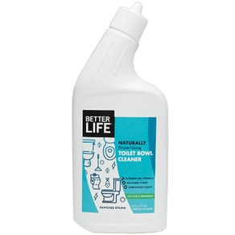
 | 제품 이름 | 제품사진
 | TOILET BOWL CLEANER

 | 브랜드or판매원 | Better Life
 | 제조사 | BETTER LIFE
 | 카테고리 | 기타세정제
 | 성분공개 | O

 | 자가검사번호
 | 기타 허가 인증 여부
 | 친환경 인증여부
 | 해외 인증 여부 |  |  |  |  | No data -> X
 |  |  |  |  |  | No-> N, Some->S, Moderate->M, High->H |  |  |  | Recognized -> R, Suspected -> S |  |  |  | 해당시 "1" 로표시
 |  |  |  |  |  | 독성별 주의도 |  |  |  | Score Card
고유번호 | 성분명(국문) | 영문명 | CAS번호 | 배합용도 | EWG등급 | 천식/호흡 | 피부자극 | 발달/생식 | 발암 | 천식/호흡 | 피부자극 | 발달/생식 | 발암 | 국내유해 | D S L | EPA | SLS/SLES | 4급암모늄 | 향료 | 색소/형광 | 가습기 | 비고
0001 | Purified water
0004 | Cocopolyglucoside
0052 | Citric acid
0206 | Lactic acid
0092 | Sodium gluconate
0079 | Sodium citrate
0086 | Melaleuca alternifolia oil
0082 | Xanthan gum
0185 | Eucalyptus globulus leaf oil
0022 | Mentha piperita oil
0186 | Potassium sorbate
0333 | Coco betaine
0085 | Citrus aurantifolia oil
0492 | Cymbopogon schoenanthus oil

